_neobarber
Nombre del proyecto | Nombre del caso de prueba | Fecha de revisión | Descripción del caso de prueba | Ambiente o entorno de prueba | Herramienta utilizada | Autor del caso de prueba | Número de caso | Salida esperada | Salida obtenida | Resultado | Seguimiento | Severidad | Evidencia | Firma de aprobación
NeoBarber | Verificar servidor activo | 2026-04-19 | Prueba funcional del endpoint /health para comprobar que el backend está encendido y responde correctamente. | Backend Node.js + MongoDB local, Windows 10, Postman | Postman | Pablo Prado | 001 | Código 200 y respuesta no vacía | Código 200 OK, respuesta correcta | Aprobado | N/A | Bajo | 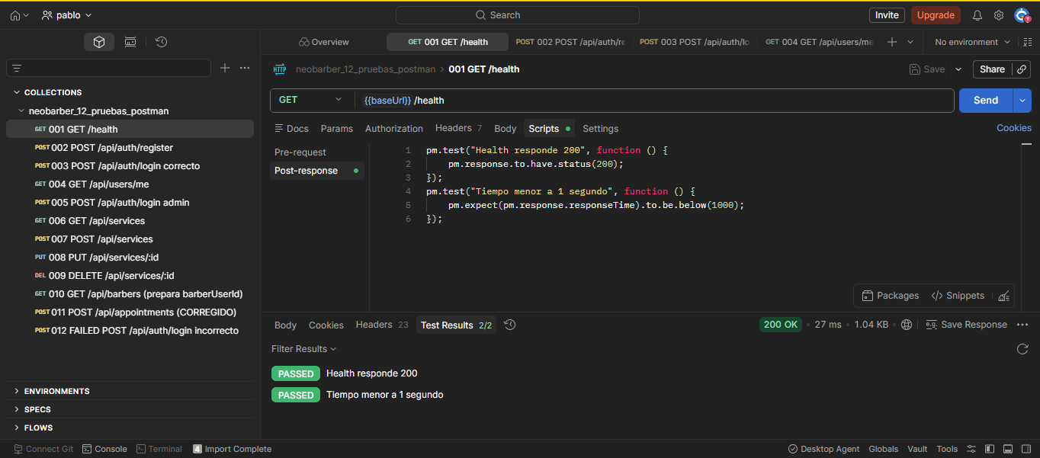
NeoBarber | Registrar usuario cliente | 2026-04-19 | Prueba funcional del endpoint /api/auth/register para registrar un usuario cliente con datos válidos. | Backend Node.js + MongoDB local, Windows 10, Postman | Postman | Pablo Prado | 002 | Código 201 o mensaje controlado si ya existe | Código 201 Created | Aprobado | N/A | Bajo | 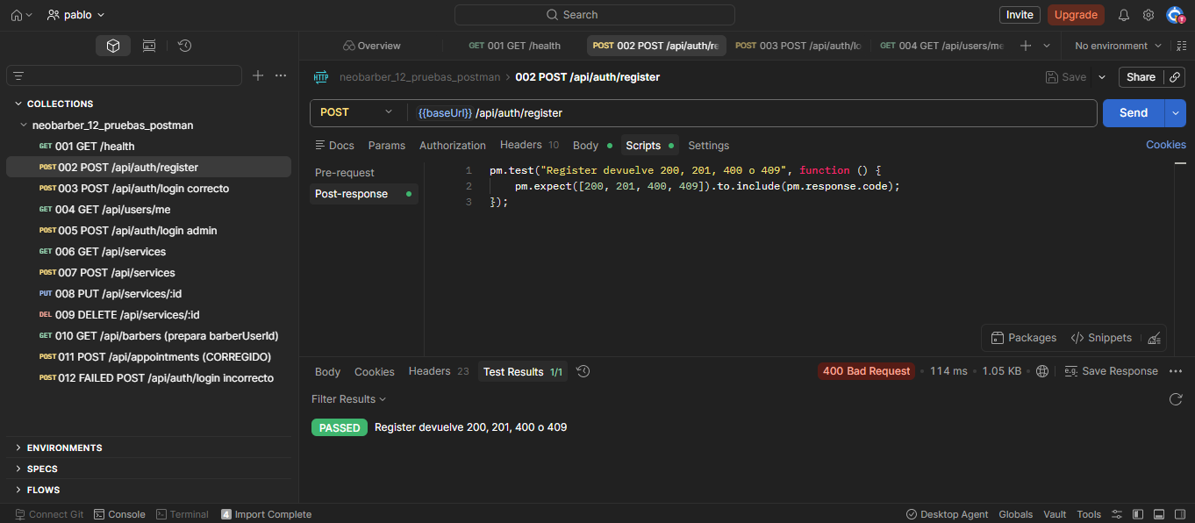
NeoBarber | Login correcto cliente | 2026-04-19 | Prueba funcional del endpoint /api/auth/login con credenciales válidas para obtener token. | Backend Node.js + MongoDB local, Windows 10, Postman | Postman | Pablo Prado | 003 | Código 200 y token de autenticación | Código 200 OK y token generado | Aprobado | N/A | Bajo | 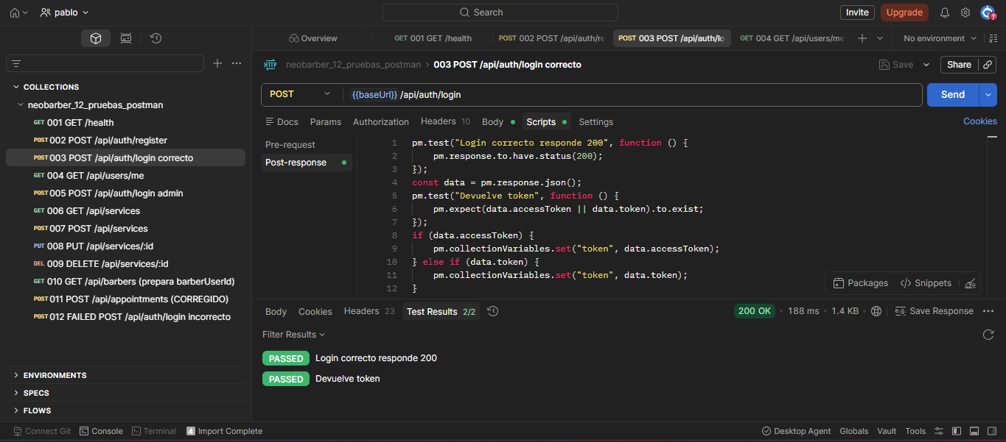
NeoBarber | Consultar usuario autenticado | 2026-04-19 | Prueba del endpoint /api/users/me enviando token válido para validar autenticación. | Backend Node.js + MongoDB local, Windows 10, Postman | Postman | Pablo Prado | 004 | Código 200 y datos del usuario | Código 200 OK, usuario devuelto correctamente | Aprobado | N/A | Bajo | 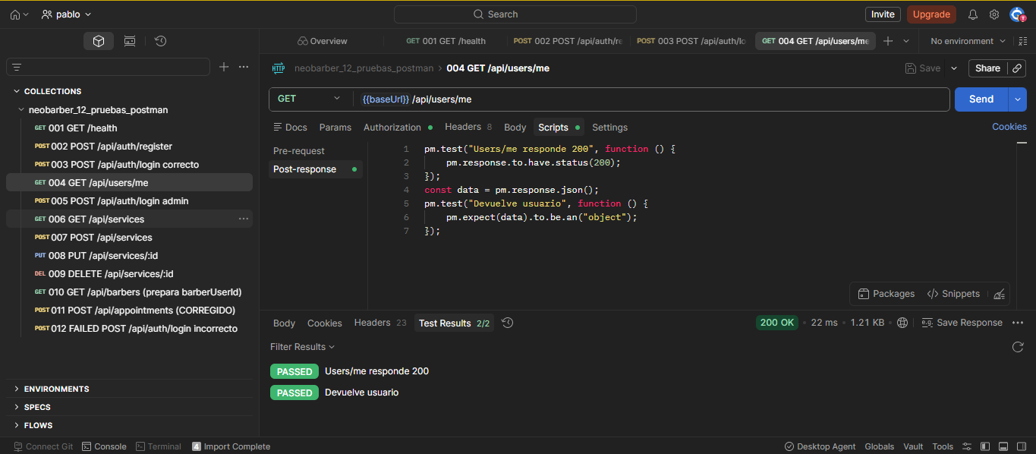
NeoBarber | Login administrador | 2026-04-19 | Prueba de autenticación de un usuario administrador para obtener token con privilegios de administración. | Backend Node.js + MongoDB local, Windows 10, Postman | Postman | Pablo Prado | 005 | Código 200 y token admin | Código 200 OK y token administrador generado | Aprobado | N/A | Bajo | 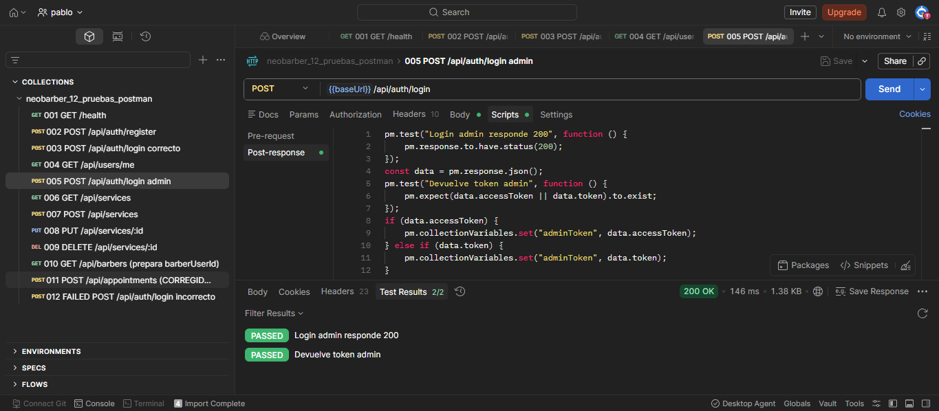
NeoBarber | Listar servicios | 2026-04-19 | Prueba READ del módulo de servicios mediante GET /api/services. | Backend Node.js + MongoDB local, Windows 10, Postman | Postman | Pablo Prado | 006 | Código 200 y arreglo de servicios | Código 200 OK y arreglo JSON recibido | Aprobado | N/A | Bajo | 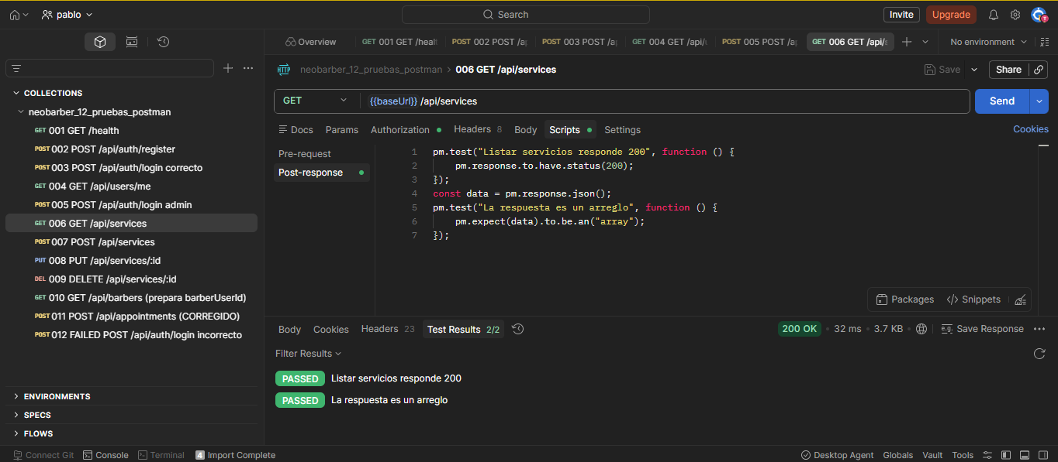
NeoBarber | Crear servicio | 2026-04-19 | Prueba CREATE del módulo de servicios con token de administrador. | Backend Node.js + MongoDB local, Windows 10, Postman | Postman | Pablo Prado | 007 | Código 201 y registro creado | Código 201 Created, servicio creado con id | Aprobado | N/A | Bajo | 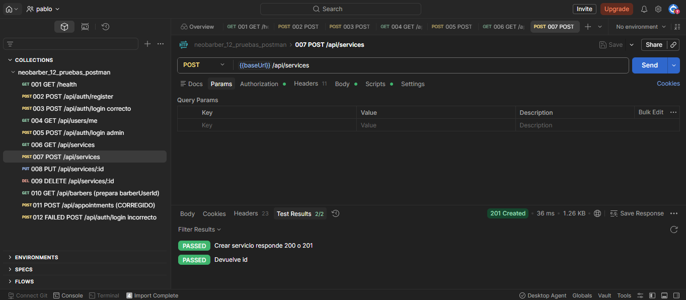
NeoBarber | Actualizar servicio | 2026-04-19 | Prueba UPDATE del módulo de servicios usando el id del servicio creado. | Backend Node.js + MongoDB local, Windows 10, Postman | Postman | Pablo Prado | 008 | Código 200 y servicio actualizado | Código 200 OK, datos actualizados correctamente | Aprobado | N/A | Bajo | 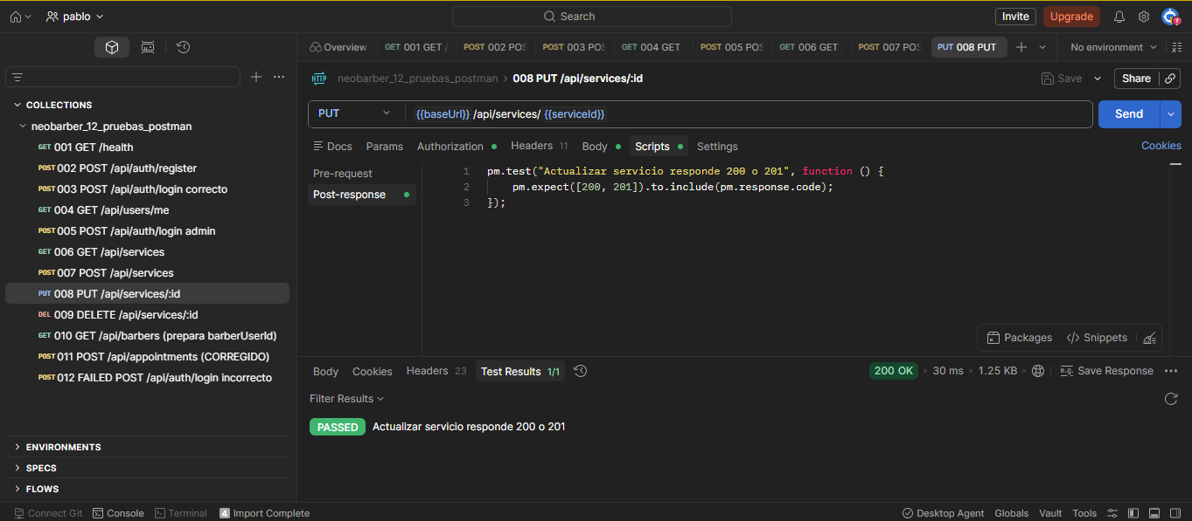
NeoBarber | Eliminar servicio | 2026-04-19 | Prueba DELETE del módulo de servicios usando el id del servicio creado. | Backend Node.js + MongoDB local, Windows 10, Postman | Postman | Pablo Prado | 009 | Código 200 o 204 | Código 204 No Content | Aprobado | N/A | Bajo | 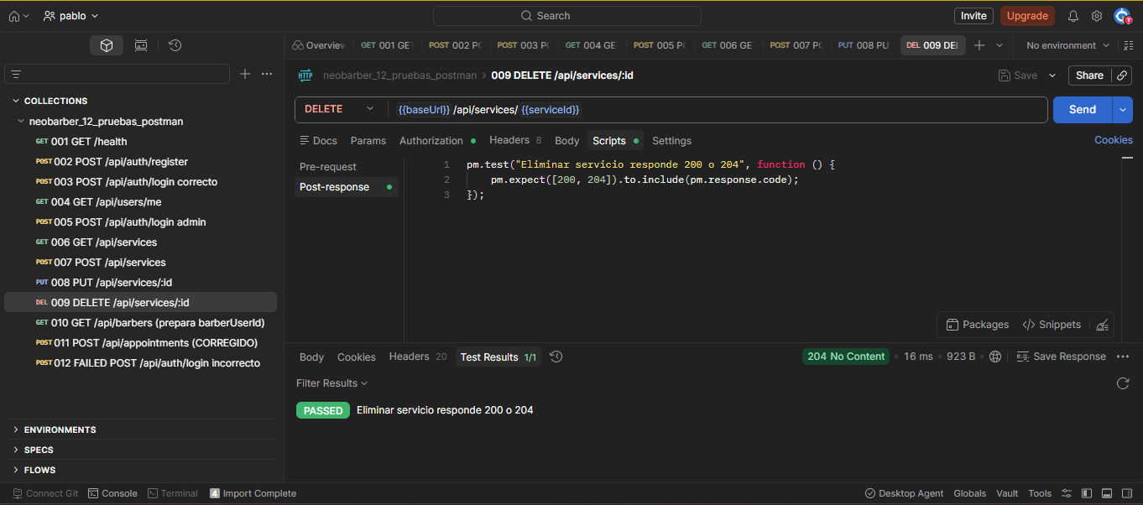
NeoBarber | Crear cita | 2026-04-19 | Prueba funcional del endpoint /api/appointments para crear una cita con datos válidos. | Backend Node.js + MongoDB local, Windows 10, Postman | Postman | Pablo Prado | 010 | Código 201 y confirmación de cita | Código 201 Created y cita registrada | Aprobado | N/A | Bajo | 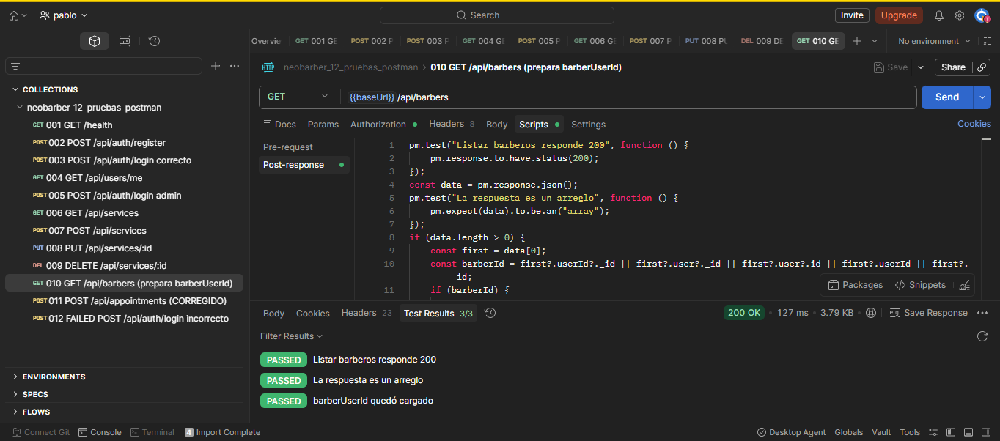
NeoBarber | Login incorrecto | 2026-04-19 | Prueba negativa del endpoint /api/auth/login usando contraseña incorrecta para validar manejo de error. | Backend Node.js + MongoDB local, Windows 10, Postman | Postman | Pablo Prado | 011 | Código 401 y mensaje de error | Código 401 Unauthorized | Rechazado | ACC-011 | Medio | 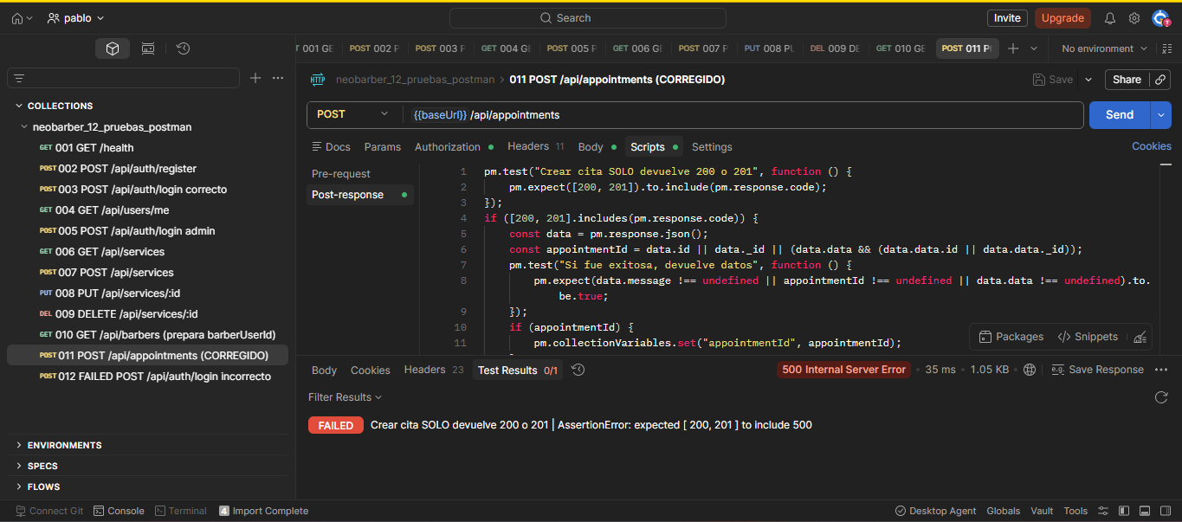
NeoBarber | Crear servicio sin token | 2026-04-19 | Prueba negativa del endpoint /api/services sin enviar token para validar restricción de acceso. | Backend Node.js + MongoDB local, Windows 10, Postman | Postman | Pablo Prado | 012 | Código 401 o 403 | Código 401 Unauthorized | En seguimiento | ACC-012 | Alto | 